Foglio1
Foto | Descrizione | Codici Articolo | Colore | Misure | RRP | QNT | TOTAL RRP
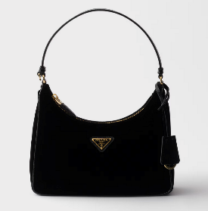 | Mini borsa Prada Re-Edition 2005 in Nylon e Saffiano | 1N204X_R064_F0002 | Nero | Altezza: 18cm Larghezza: 22cm Lunghezza: 6.5cm | 980.00 € | 87 | € 85,260.00
 | Borsa a spalla Prada Cleo in pelle spazzolata | 1BC499_ZO6_F0002_V_OOO | Nero | Altezza: 22cm Larghezza: 27cm Lunghezza: 6cm | 2,600.00 € | 93 | € 241,800.00
 | Borsa a spalla Prada Cleo in pelle spazzolata | 1BC499_ZO6_F0PG7_V_OOO | Bianco | Altezza: 22cm Larghezza: 27cm Lunghezza: 6cm | 2,600.00 € | 93 | € 241,800.00
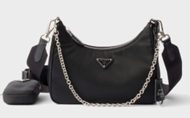 | Borsa Prada Re-Edition 2005 in Re-Nylon | 1BH204_R064_F0002_V_V9L | Nero | Altezza: 18cm Larghezza: 22cm Lunghezza: 6cm | 1,690.00 € | 89 | € 150,410.00
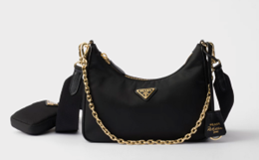 | Borsa Prada Re-Edition 2005 in Re-Nylon | 1BH204_R064_F0632_V_V9L | Nero | Altezza: 18cm Larghezza: 22cm Lunghezza: 6cm | 1,690.00 € | 89 | € 150,410.00
 |  |  |  |  |  | 451

